Readme
「新たな価値創造による新規製品・サービス開発」タスク概説

 | このExcelブックには「新たな価値創造による新規製品・サービス開発」タスクに関する以下のシートが含まれています。
 | ・タスク一覧
 | ・タスクプロフィール一覧
 | ・タスクプロフィール×タスク対応表
 | （クリックすると該当シートに切り替わります）

１．本ファイルの位置付け
 | タスクディクショナリのタスク大分類「新たな価値創造による新規製品・サービス開発（CM07）」には既存のタスク群では不足するタスクを、階層ごとに追加するかたちで、その差分を掲載しています。本ファイルは既存タスク群とタスク大分類「新たな価値創造による新規製品・サービス開発（CM07）」全体を統合し一覧できる形に整えたものです。

２．タスク「新たな価値創造による新規製品・サービス開発」
 | 従来のITがビジネスの効率化を追求してきたのに対し、近年、ITはビジネスとの融合領域において新たな製品やサービスを創出する役割を担いつつあります。イノベーションを創出し、新事業や新サービスを生み出すことができる人材の重要性はますます高まっています。このような新たな価値創造を牽引する人材を「IT融合人材」（※）と位置付け、このような人材が携わる仕事（タスク）を整理したのが、当タスクセットになります。

 | ※「IT融合人材」に関しては次のURLをご参照ください
 | http://www.ipa.go.jp/jinzai/hrd/yuugou_it/index.html

３．特徴
 | ●スパイラルモデル 当タスクセットは決められたタスクを順次実行するプロセスではなく、仮説と検証を繰り返すスパイラルモデルを想定しています。当タスクセットにおいては最終のタスク中分類である「ビジネス化の実証と新たな価値発見」が完了した後も、新たな価値創造を目指して先頭タスク「疑似体験等を通した価値あるアイデアの発掘」へと進むことを想定しています。また、最終タスクに至る前にも、必要に応じて前タスクに戻ったり、タスク中分類の中でも仮説・検証の繰り返しが行われます。 ●価値提供に対する「思い」 下図で示す通り、中心には社会に対しての価値提供という強い「思い」があり、その思いが各タスクに影響しています。このプロセスをスタートするトリガや仮説・検証を繰り返す際にベースとなるのがこの「思い」になります。 ●スモールスタート 新たな価値創造を行う領域では市場が成熟していない可能性が高く、参入にはリスクがともないます。そこで、タスク前半はミクロ市場（特定の個人や組織など）をターゲットとし、その結果を踏まえてターゲットを拡大することを前提としたプロセスとしています。

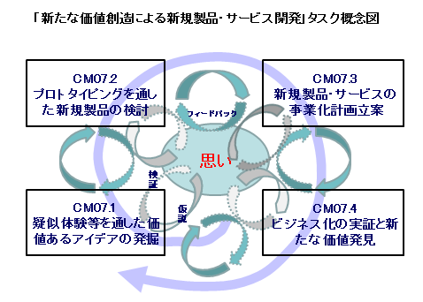

５．育成の考え方
 | 当タスクセットは「新たな価値創造」という領域を扱っており、このような仕事に携わる人材の育成は難易度が高いと推察されます。当ファイルには「新たな価値創造による新規製品・サービス開発」に関するタスク全体が網羅されており、その中には以下のような既存タスクも含まれます。 これらの既存タスクの経験者は社内に存在する可能性があります。このような人材を対象することで効率的な育成を図ることも可能です。 ・CM05.1.1 調査対象の設定と情報収集 ・ST02.2.1 業界動向の調査・分析 ・PL01.1.1 現状分析・環境分析 ・CM01.4.1 セグメンテーションとターゲットの選択 ・CM01.5.1 顧客分析 ・CM01.9.1 顧客満足度の調査と分析 ・PL02.2.5 業務モデルの作成 ・CM01.1.1 ソリューションモデルの開発 ・ST03.2.2 新規製品・サービスの企画 ・ST03.2.3 既存製品・サービスのロードマップ更新 ・CM01.3.1 流通チャネルの選択 ・CM01.2.1 プロモーション戦略の策定 ・US06.1.4 サービスレベルの管理

